Instruções da tabela principal
Instruções - Guia de preenchimento do quadro principal
Este formulário não é obrigatório. Pode ser preenchido diretamente pelo(a) requerente e/ou por qualquer pessoa/autoridade habilitada a preencher, em nome do(a) requerente, o formulário no Estado-Membro requerente. O formulário poderá ser preenchido eletronicamente ou em papel, usando o formato EXCEL ou PDF.
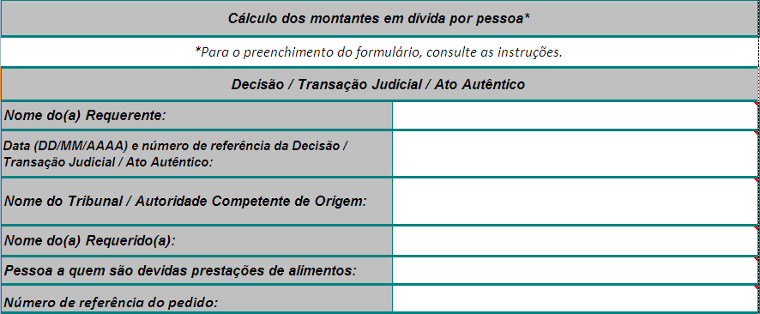

1.
2.
3.
4.
5.
6.

1. Inserir o nome do(a) requerente, ou seja, da pessoa singular/organismo público que reclama as pensões de alimentos em seu próprio nome.
2. Inserir a data e número de referência da decisão, transação judicial ou ato autêntico em que se baseia o cálculo dos montantes em dívida. Se o cálculo se basear em mais do que uma decisão, transação judicial ou ato autêntico, por favor inserir todas as respetivas datas e referências, alargando a célula/usando mais linhas na célula.
3. Inserir o nome do tribunal ou autoridade competente de origem. Se estiverem envolvidos mais do que um tribunal ou autoridade competente (de acordo com o ponto 1), por favor indique o nome de todos respetivamente, de acordo com o ponto 2, alargando a célula/acrescentando mais linhas na célula.
4. Inserir o nome do requerido (pessoa à qual são reclamados alimentos).
5. Inserir o nome da pessoa para a qual os alimentos em atraso são reclamados. Preencher um formulário diferente para cada pessoa a quem são devidos alimentos.
6. Inserir o número de referência do pedido (autoridade central requerente).

7.

7. Assinale a divisa em que a obrigação alimentar foi estabelecida e o registo efetuado. Por favor, escolha a divisa que aparece na decisão, transação judicial ou ato autêntico. Se, no momento em que estiver a preencher o formulário, a divisa mencionada na decisão, transação judicial ou ato autêntico tiver mudado no Estado de origem do documento, recomenda-se que se indique, em cada «quadro anual dos montantes devidos», os montantes na divisa em que o valor foi pago. Assim será possível proceder, para cada ano, ao cálculo automático dos montantes em atraso ​​na divisa válida para esse ano. O resultado obtido na divisa antiga será convertido para a divisa em uso no momento do preenchimento dos formulários, no quadro resumo final, para que o valor total dos montantes em dívida acumulados ao longo do tempo sejam apresentados na nova divisa. Neste caso, é aconselhável apresentar explicações adicionais no campo «outras informações relevantes».
8.
8. Insira o ano civil a que se refere o quadro anual dos montantes devidos; preencha quantos quadros forem necessários para indicar todo o período em que as dívidas se acumularam (ou seja, um para cada ano civil). Por favor, comece por indicar o primeiro ano em que não foi feito o pagamento e termine com o último.
Para adicionar outro «Quadro anual dos montantes devidos» por favor use as funcionalidade do MS Excel:
Clique no botão (é necessário ativar as macros)
ou
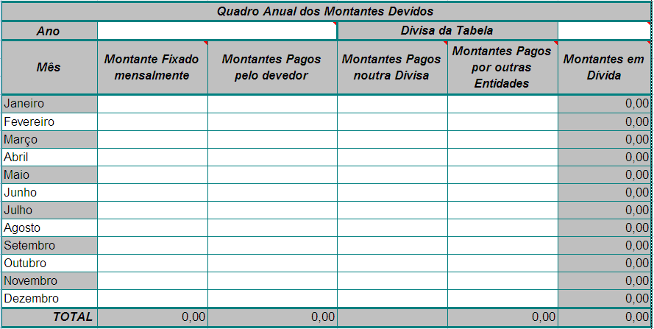
1. Selecione o «Quadro anual dos montantes devidos» e uma linha adicional, usando o botão esquerdo do rato e fazendo-o deslizar para baixo sobre os números das linhas (ou seja, desde a linha 21 à linha 39). É importante que selecione as linhas em vez das células, porque, devido à proteção da folha de cálculo, apenas as linhas podem ser copiadas e inseridas; 2. Clique no botão direito do rato e escolha «copiar»; 3. Clique no número da linha seguinte (linha 40) do lado esquerdo da área selecionada; 4. Clique no botão direito do rato e escolha «inserir as células copiadas»; 5. Um «Quadro anual dos montantes devidos» adicional irá aparecer em branco com as fórmulas incluídas. Se precisar de mais «quadros anuais dos montantes devidos» repita os passos 1 a 4.

9.

10.

9. Inserir os montantes nas células em conformidade; se não aplicável, por favor deixe em branco. Note que nem todas as células/colunas se destinam a ser utilizadas em todos os casos. Na coluna «Montante fixado mensalmente» inserir para cada mês o montante indicado na decisão, transação judicial ou ato autêntico. Na coluna «Montantes pagos pelo devedor» inserir os montantes pagos pelo devedor. Se o montante indicado na coluna «Montantes pagos pelo devedor» para o mês em causa não corresponder ao «Montante fixado mensalmente», o cálculo final irá mostrar o saldo atual em dívida. Neste caso ignore o saldo que aparece na coluna dos montantes em dívida para os meses relativos ao excedente. Os valor total dos montantes em divida será apresentado no «Quadro resumo». Na coluna «Montantes pagos noutra divisa» introduzir os pagamentos parciais ou totais efetuados pelo devedor noutra divisa que não a mencionada na decisão, transação judicial ou ato autêntico. Por favor indique sempre a divisa na qual o pagamento foi feito (exemplo 1000 CZK, ou HUF, ou PLN, etc.). e converta esse montante para a divisa do quadro. Para tal, insira a taxa de câmbio usada na coluna «Montantes pagos noutra divisa» e indique o resultado da conversão na coluna dos montantes pagos pelo devedor. Este registo mensal dos montantes pagos noutra divisa poderá ser útil para alguns requerentes, para explicitar os dados na coluna dos montantes pagos.
Na coluna «Montantes pagos por outras entidades» indicar os montantes pagos por organismos públicos ou outras entidades que não o devedor. Esta coluna permite ao(à) requerente ou à autoridade indicar qualquer pagamento que não tenha sido efetuado pelo devedor, mas por outra autoridade, serviço ou entidade (normalmente, subsídios concedidos em vez de prestações alimentares). Estes pagamentos poderão ser cobrados através de outro pedido. Ignore esta coluna se não se aplicar ao seu caso. Se esta coluna for preenchida, apresente os detalhes sobre a «outra entidade» no campo «outras informações relevantes» no final do quadro. Note que se o requerente é um organismo público esta coluna não deverá ser preenchida, a não ser que haja outra entidade envolvida («outra» neste contexto refere-se a outra entidade para além do requerente). Note que os montantes inseridos nesta coluna não estão contemplados no pedido de cobrança e serão deduzidos do montante fixado mensalmente.
O quadro calcula os «Montantes em dívida» automaticamente, utilizando os dados inseridos nas colunas (exceto os montantes pagos noutras divisas, que são meramente indicativos).
A coluna dos «Montantes em dívida» mostra o saldo para cada mês, calculado automaticamente com base nos dados inseridos nas colunas «Montante fixado mensalmente», «Montantes pagos» e «Montantes pagos por outras entidades». Se os pagamentos não forem regulares ou iguais, em alguns meses poderá aparecer um excedente ou um défice relativamente à obrigação alimentar. No entanto, o «Quadro Resumo» apresentará o saldo efetivo, independentemente dos pagamentos excedentários ou deficitários efetuados durante o período em que as dívidas se acumularam.
10. Na última linha «TOTAL» do «Quadro anual dos montantes devidos», não devem ser inseridos quaisquer valores, uma vez que estes aparecem automaticamente.
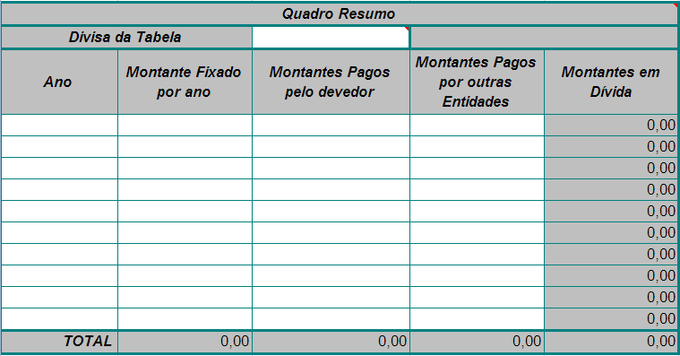

11.

11. Insira na primeira coluna todos os anos para os quais foi preenchido um «Quadros dos montantes devidos»; inserir os montantes indicados nas linhas «TOTAL» dos quadros dos montantes devidos, respetivamente. A coluna «Montantes pagos noutra divisa» não está incluída no «Quadro resumo», uma vez que os seus valores são meramente indicativos.
12.
12. Por favor, indique aqui qualquer informação adicional relevante que não possa ser dada nas células supra.
13.
13. Assinale a caixa se houver indexação e a tabela de indexação for anexada. Introduza os montantes indexados para cada período de indexação (de acordo com a decisão ou lei interna de cada Estado-Membro) na coluna «Montante fixado mensalmente». Neste caso o montante fixado mensalmente varia de período para período. O método de cálculo para o montante atualizado deverá ser apresentado através de uma tabela suplementar, juntamente com a decisão ou lei interna que serve de base à indexação.
14.
15.

16.

14. Inserir o local e a data da assinatura.
15. Assinatura do requerente (se o quadro tiver sido preenchido pelo mesmo).
16. Nome e assinatura do técnico da autoridade central ou outra pessoa autorizada, se o quadro dos montantes em dívida não tiver sido preenchido pelo(a) requerente. Nesse caso, deverão ser apresentadas informações credíveis (registos oficiais ou declarações prestadas pelo(a) requerente) que comprovem os dados inseridos no formulário.

